Sheet1
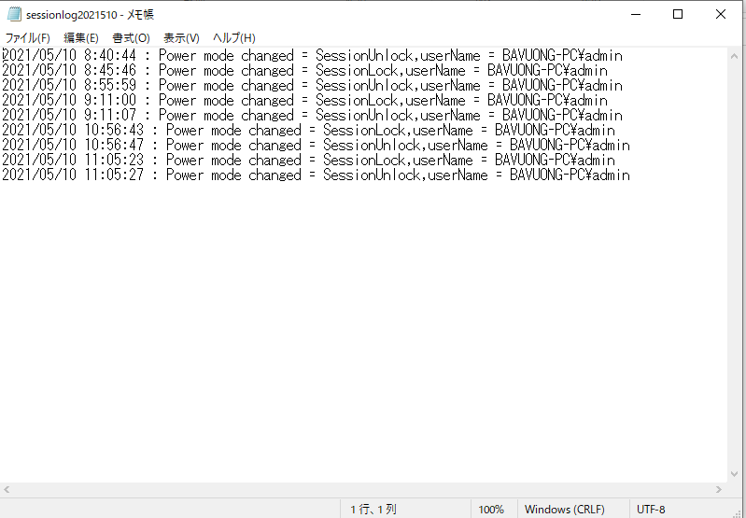
PCS service 設定説明

 | 管理者権限でコマンドを開いて
 | コマンドでコードを実行して：
① | ＞cd C:\Windows\Microsoft.NET\Framework\v4.0.30319

② | ＞InstallUtil.exe + パスのコービー+ \your service name + .exe
 | サンプル：＞InstallUtil.exe C:\Users\admin\Desktop\Camera\PSCService\PSCService\bin\Debug\PSCService.exe

 | ウィンドウズサービスを削除の時は：
 | ＞sc delete PCSService

このパスをコービーして置く。
 | ソースの場所を開きます。
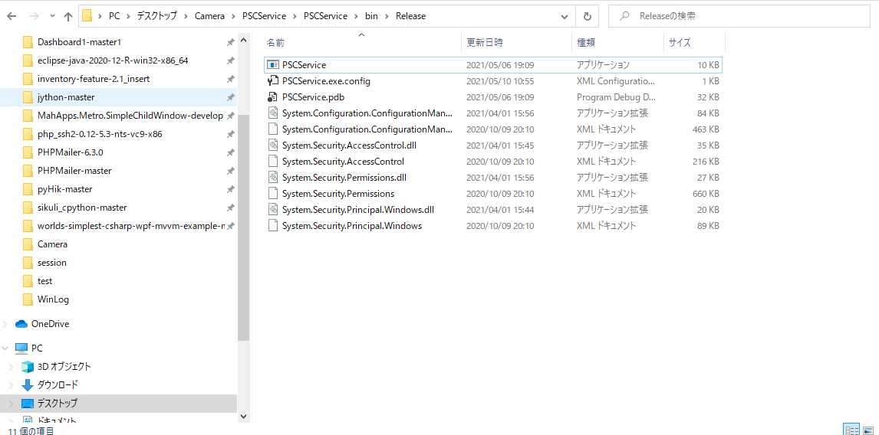

ウィンドウズサービスの

2 | インストールが終わったらチェックします。
 | ウィンドウズサービスを開いて、PCSServiceの名を検索してチェックします。
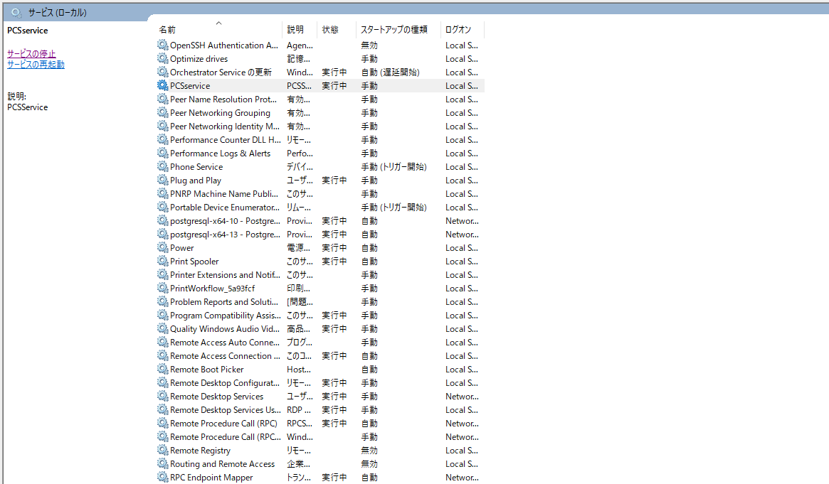

このサービスの状態を確認します。実行中になったらいいです。 もしまだ起動しない場合はサービスの開始ボタンをクリックするとサービスを起動します。

 | SQLサーバーの情報を設定します。
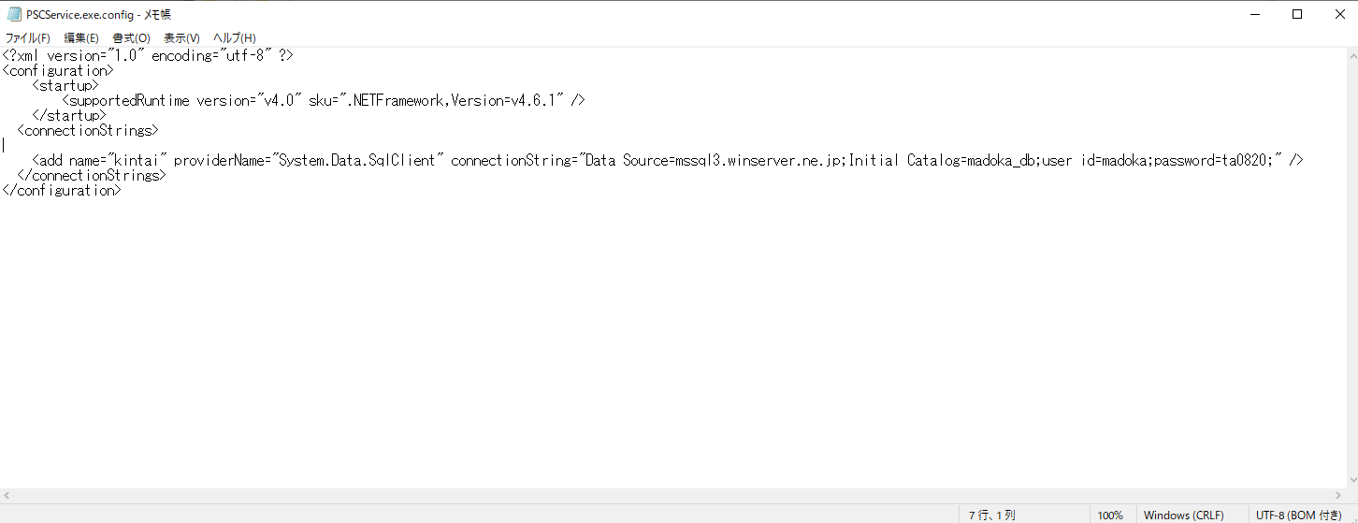

 | 一回PCをログアウトして、次ログインします。
 | そしてC:\WinLogでテキストを確認します。
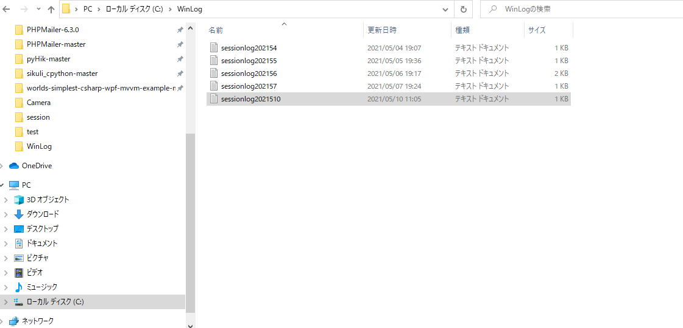

 | テキストを開いて、データを登録したらいいです。

